Sheet1
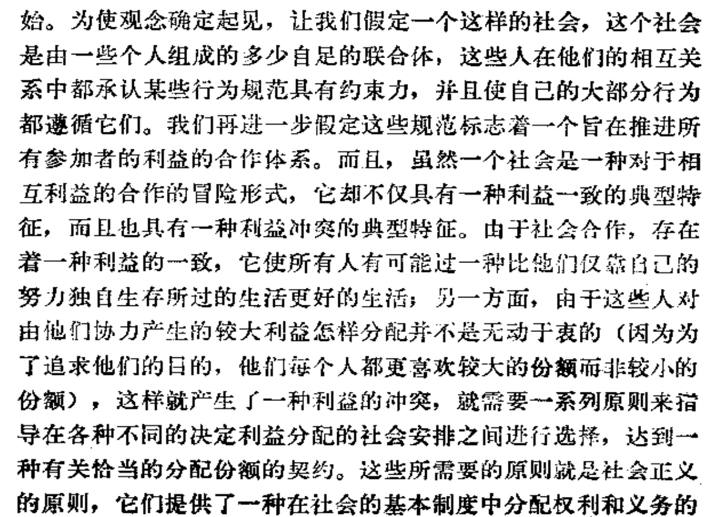
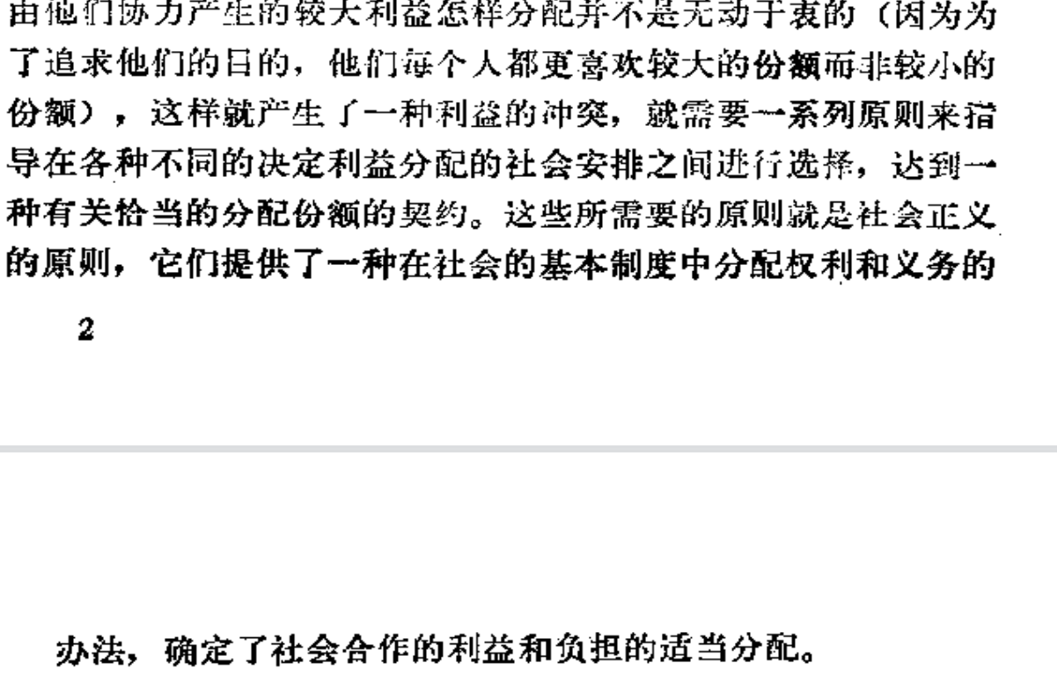
1.默许一种不正确的理论的唯一前提是尚无一种较好的理论
2.忍受一种不正义的前提是需要用它来防止更大的不正义的发生
3.what is justice?

4.正义观的特定作用是指定基本的权力和义务，决定恰当的分配份额，正义观的作用方式就必然受到效率、合作和稳定的影响。

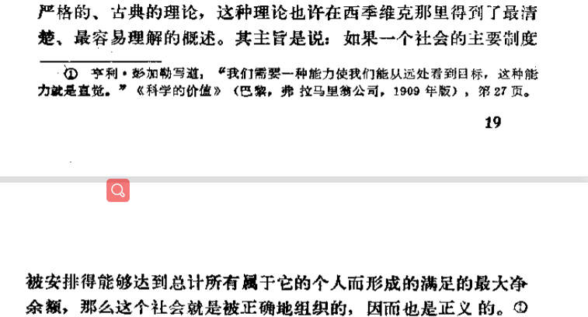
5

 | 功利主义（utilitarianism）认为人应该做出能“达到最大善”的行为，所谓最大善的计算则必须依靠此行为所涉及的每个个体之苦乐感觉的总和，其中每个个体都被视为具相同份量，且快乐与痛苦是能够换算的，痛苦仅是“负的快乐”。不同于一般的伦理学说，功利主义不考虑一个人行为的动机与手段，仅考虑一个行为的结果对最大快乐值的影响。能增加最大快乐值的即是善；反之即为恶。

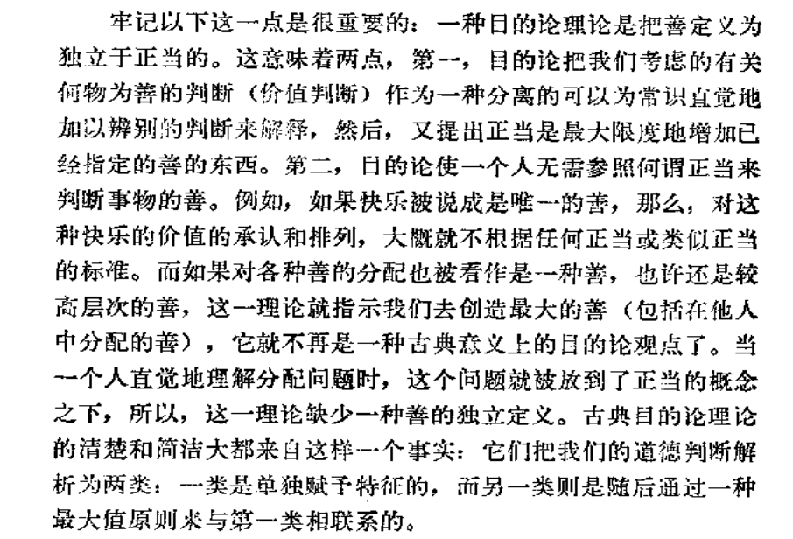

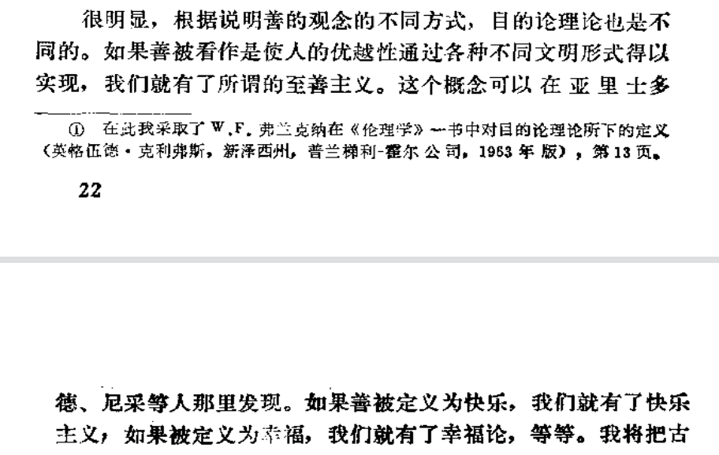

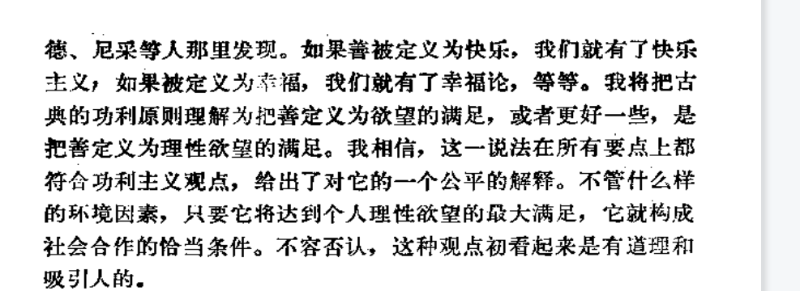

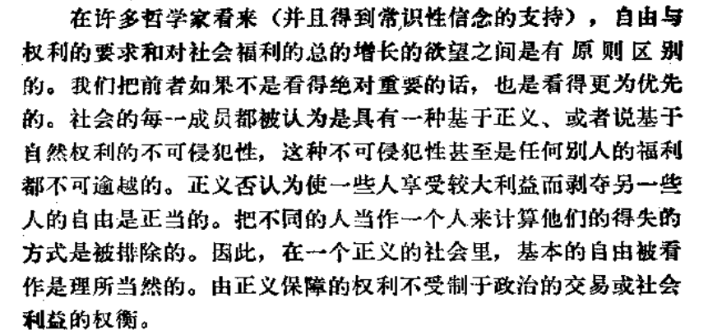

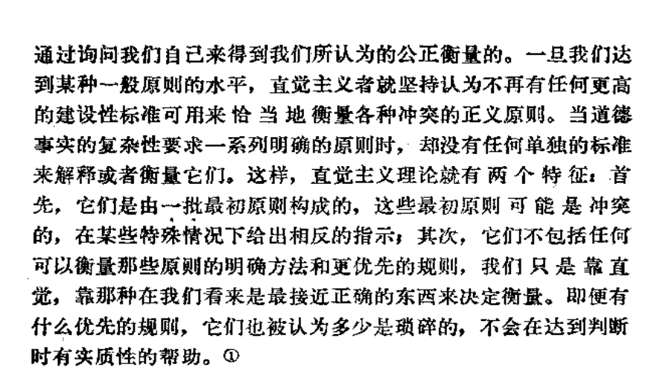
 | 直觉主义： | 1.琐碎不影响判断，可能相互矛盾，是人类最直觉的感官

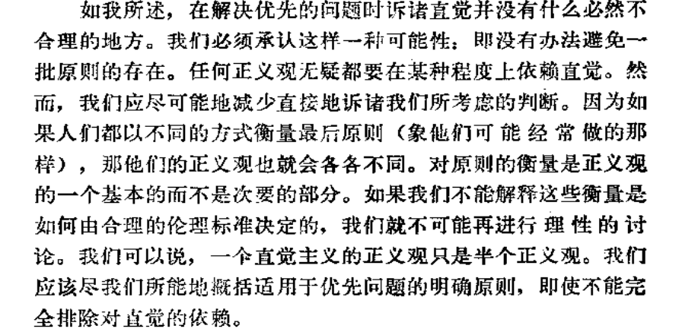
 | 衡量标准

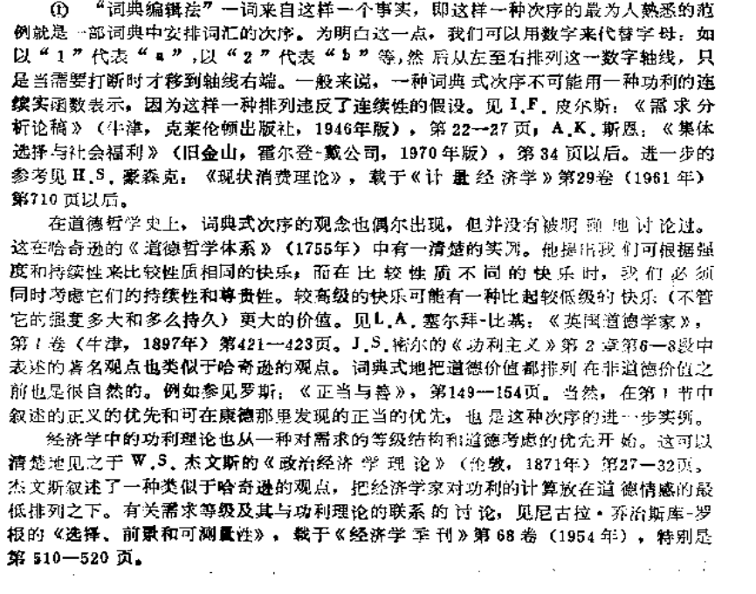
 | 词典编辑法 |  | 满足第一个之后才关注下一个，以此类推

 | 判断问题减少直觉的方式，更多的应当采用思考。

 | 苏格拉底式对话

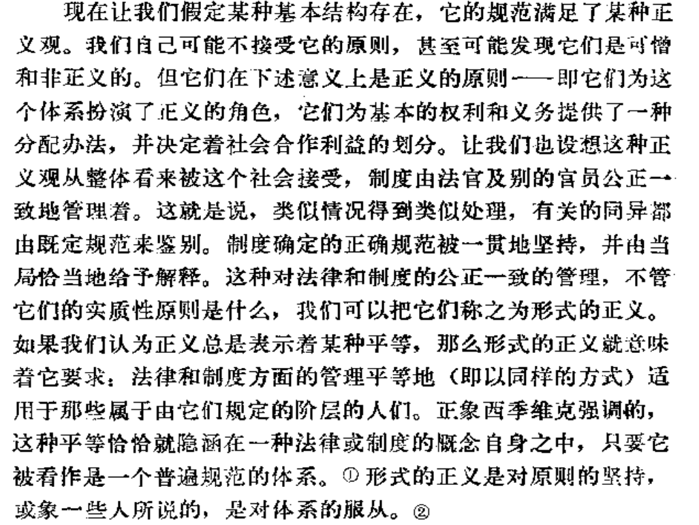

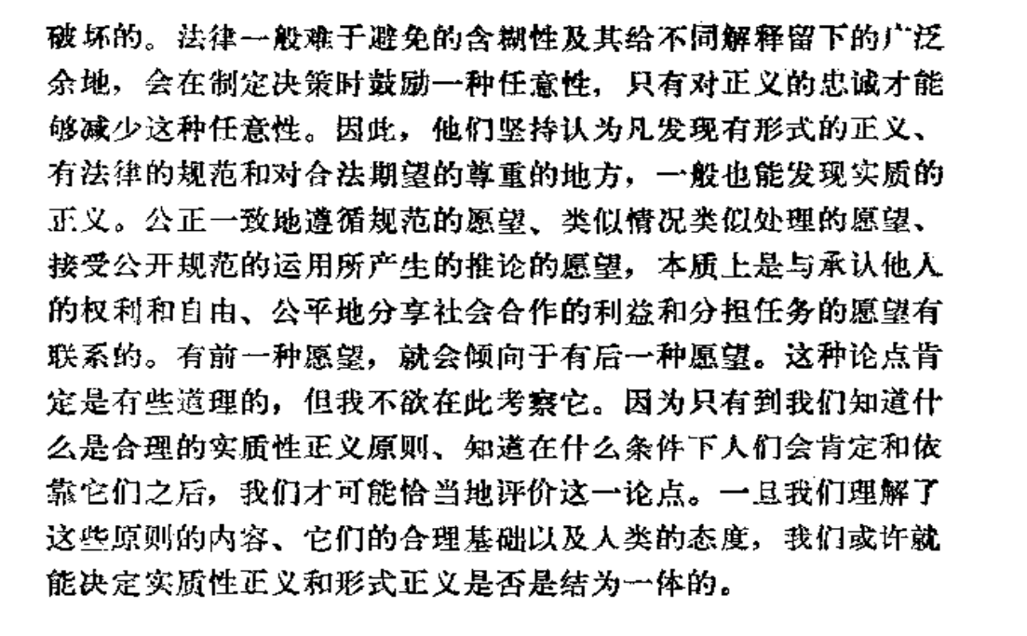

 |  | ⭐

 | 一，对罗尔斯的观点的解读

 | 罗尔斯所说的“justice”在英文中有着与中文中不同的含义，包含了公平，正当，司法等多种方面不同的意义，因此就不难理解，罗尔斯的《正义论》里大量有关分配正义，平等的重要作用，以及包括社会基本结构的论述。

 | 正义究竟是一种观念，是人类永恒的追求,还是一种事实，随着时段的改变而不断的改变，不同的时代，有不同时代的正义，像奴隶制时代有奴隶时代的正义，社会主义有社会主义的正义，这个问题可能由于正义的概念过于宽泛而难以讨论。但无论答案究竟是什么？人类心中还是有对正义追求的源情感。西方的哲学家们一部份认为正义的源头是对自由的追求和对平等的追求，但究竟是哪一种追求在先呢？就又形成了新的争论。

 | 罗尔斯则明确的表示，在他的《正义论》中，正义的对象是社会的基本结构，即用来分配公民的基本权利和义务，划分由社会合作产生的利益和负担的主要制度。他认为人们的不同生活前景，受到政治体制和一般的经济社会条件的限制和影响，也受到人们出生伊始所不平等的社会地位和自然禀赋而深刻而持久的影响，然而这样的不平等却是个人无法自我选择的。因此这些最初的不平等就成为正义原则的最初应用对象，换言之正义原则是要通过调节主要的社会制度，来从全社会的角度处理这种出发点的不平等，尽量排除社会历史和自然方面的偶然因素对人们生活前景的影响。

 | 为了实现一种作为公平的社会分配正义，合理的协调利益与社会贡献之间的关系，充分调动社会成员的积极性，以促进社会发展和进步，罗尔斯为社会基本结构确定了社会正义原则，罗尔斯的正义理论，希望达成一种社会秩序，基本上在这种社会秩序中自由和机会，收入和财富及自尊的基础，都应平等的分配，除非一种不平等分配，有利于最不利者。

 | 最重要的是，正义社会包含两个原则，第一个原则，每个人对所有人拥护的，最广泛平等的基本权利，自由体系相容的类似自由体系，都应有一种平等的权利。第二个原则，社会和经济的不平等，应该这样安排，是他们在与正义储存原则一致的情况下，适合于最少受惠者的最大利益，并且依系于在机会公平平等的条件下，职务和地位向所有人开放。

 | 这两个正义原则暗示着社会基本结构的两大部分，一是有关公民的政治权利部分，一是有关社会和经济利益的部分。

 | 二，公与平，自由与平等

 | 应当说，从原则上来看，罗尔斯明显强调了自由的优先性，强调由正义所保证的自由权利，绝不受制于政治的交易和社会利益的权衡，不管这种有损于自由的交易是多么有力，或将带来多大的社会利益，自由只能为了自由本身的缘故而被限制。

 | 如果把公解释为选贤举能，能力至上，把它看作罗尔斯自由主义方面的倾向，把平解释为平等，把他看作罗尔斯平等主义方面的倾向，那么罗尔斯毫无疑问是一个自由主义者，他的理论也是在自由主义的基础上，进行调和，和对自由主义的补充。也就是说，罗尔斯的正义理论是从自由的第一性出发。而我们也思考到自由和平等的关系是如此的紧密,以至于我们不可能在现实中找到一个实现了自由但不平等的国家，或者找到一个实现了平等而不自由的国家。那么当罗尔是站在自由主义的立场上用平等主义来调和社会矛盾，进而站在机会平等的立场上追求结果平等。罗尔斯的正义就真的能实现吗？

 | 我们同样假设一个社会，所有人一开始是平等且自由的，他们都有着有关现代生活的同样知识，并且有着同等数量的生活资料和生产资料，仅有自然天赋不同，但在社会和商品生活开始之后，阶级就开始分化，毫无疑问，从一开始这样的分化也是公平的，因为有能者上，优秀者用能力获得财产，但这个社会的基本社会结构是参照现实所制定的，很快，在财富积累，教育和遗产制度的作用下，社会所造成的不平等因素逐渐积累，那么结果毫无疑问的是，这个社会已经形成了实质上的不平等。

 | 人不能选择他出生的家庭，或自然天赋，但他的家庭是他的父辈人为造成的结果，如果他在财富积累的作用下，不断获得优质资源，那那些出生在贫困家庭的人呢？
 | 罗尔斯告诉我们，用社会基本结构的规制是最少受惠者受益，那么那些掌握了权力和资源的，上层人士能忍受这样运行良好的，长期“劫富济贫”的一种社会制度吗？

 | 三，闲话

 | 罗尔斯的社会正义的推论，全部都建立在“无知之幕”的基础上，而订立契约的“原初状态”根本就在历史上或现实中找不到任何一个对照。不可能找到这样一群既了解社会，又没有社会，而且全部都是理性人的存在。

 | 另一方面，文明从不平等和分化中诞生，但文明一直都在追求平等否定不平等，从奴隶制在形式上的彻底废除，可以说明这一点，但建立在无知之幕基础上的《正义论》，似乎否定了文化，文明和历史对一个社会的影响。

 | 在《正义论》之后的著作《文明的冲突与世界秩序的重建》中，塞缪尔亨廷顿就浓墨重彩的讨论了文化文明对政治的影响，就此也可以看出一个趋势，同时代的学者们已经注意到了文化文明对政治的作用，那么罗尔斯在《正义论》之后的著作中，罗尔斯又对此进行讨论过吗？

 | Ps:罗尔斯之后的修改后的理论《政治自由主义》，《作为公平的正义：正义新论》

 | 首先关于假设社会刚开始人人都平等，但是由于财富和教育祖祖辈辈的积累导致了不公平。关于这一点，罗尔斯是承认的（1993，p284）。他的解决办法是“we must incorporate, "an ideal form for the basic structure in the light of which the accumulated results of ongoing social process are to be limited and adjusted"”(1993, p281, emphasis added)。

 | 他认为解决需要引入一个理想的形式或机制来对这种由于积累造成的不公进行限制和调整。这个理想的机制包括“redistributive taxation on eanings and property holdings, and a range of other forms of state intervention.”也就是重新分配式的关于收入和房产的纳税，加上一系列的政府干预。

 | 那么第二个问题，如何避免长时间的这种“劫富济贫”造成的上层社会的不满呢？罗尔斯认为这些机制应该提前就制定好（such conditions can be clearly set out in advance and therefore be made predictable and foreseeable），以避免反复无常的变化所带来的影响。简言之，就是在大家从无知之幕出来之前就制定好，这样所有人都没有理由反悔。

 | 当然，这只是一个思想模型，假设的情况。我们不可能忽略人类社会长时间的发展历程造成的原始资本积累的不公。所以理论毕竟还是理论，最多为未来指引一个方向，并不能切实解决实际的问题。

 |  | 自然的自由体系
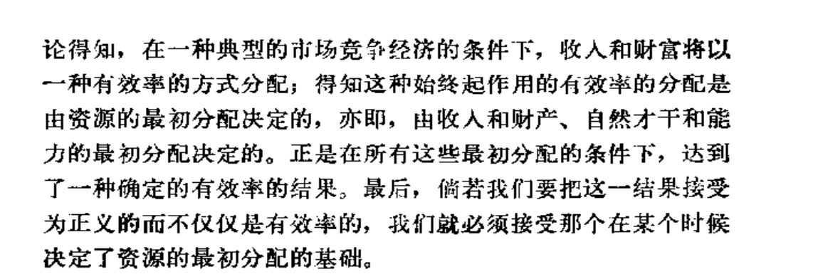

 | 民主的平等和差别原则

